상품제안서
와푸 수동 거꾸로우산 OG | 상품코드: S07954

 |  |  |  |  |  |  | 02-713-8555 | www.synergygift.co.kr
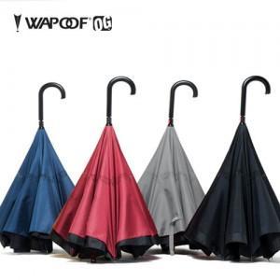 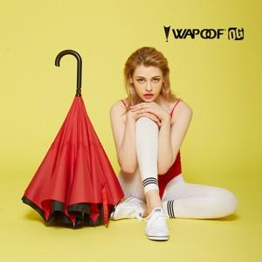

【상세/제작정보】 | <p><span style="font-size: 14pt;">※ 풀칼라인쇄(손잡이,원단가능) 별도문의 바랍니다.</span></p><p><span style="font-size: 14pt;">※ 100개 미만 진행시 택배비 발생합니다. 1박스 15개입 6,000원 부가세별도</span></p>

【인쇄/포장옵션】 | 실크, 원단1도인쇄 / 포장지포장

【공급단가】 | 수량 | 50~ | 100~ | 500~ | 1,000~ | 2,000~
*VAT별도 | 단가 | 15,660원 | 15,080원 | 14,500원 | 13,920원 | 13,570원

【상품 URL】 | https://www.synergygift.co.kr:443/src/goods_detail.php?gdno=19118

